ex2
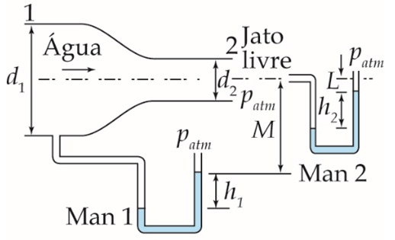
L | 1 | m
d1 | 0.055 | m | rho_mercu | 13600
d2 | 0.035 | m | p2= | 0
L+h2
M | 2 | m | p1= | 60516.97272
h2 | 0.665 | m | a1= | 0.0023758294443 | m²
h1 | 0.648 | m | a2= | 0.00096211275016 | m²
patm | 0 | Pa | v1= | 0.40495867769 | *v2
v2 | 12.03 | m/s | rho_ar | 1.275
pdin1 | 11871.01728 | Pa
densidade | 13.6
rho_ag | 1000 | kg/m³ |  | P2' - h2*rhomg +L*Rhoh20 = Patm
v1 | 4.87 | m/s | P2' | 72387.99 | pa
 |  |  | Bernoulli do 2 até 2'
pdin1= | 11.87101728 | Kpa | v2 | 12.03
 |  |  |  | P1 + (M+h1)*rhoag*9,81-h1*rhomg*9,81 = 0
 |  |  | h1 | 0.648 | 648.33 | mm

ex1

Dt= | 3.2 | m
Df= | 6 | cm |  | Bernoulli:
Df= | 0.06 | m
roh20= | 998.2 | kg/m^3
h= | 4.5 | m

p1= | 0
p2= | 0 |  |  | v2^2= | 88.29
v1= | 0 |  |  | v2= | 9.396275858
g= | 9.81

A= | 0.00282744 | m

v.dado= | 18 | m^3/h
v.dado= | 0.005 | m^3/s | v.= | 0.026567406212 | m^3/s
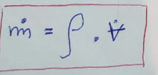

 |  |  | m.= | 26.519584881 | kg/s

 |  |  |  |  |  | vm= | 0.0026816806887 | m/s

